Ejercicio
La empresa Finanzas I S.A. emitió deuda en forma de bono bullet, con valor nominal de $100, tasa cupón 3% y una madurez de 8 año. Este bono tiene clasificación Aaa por Moody (“DAAA”) y fue emitido el 30 de septiembre del 2016. Se determinó que la yield del bono es comparable con la yield de un bono con clasificación Aaa.

1. Calcule el precio del Bono.

r | tc | Valor Nominal
3.44% | 3% | $100

t | pago | Factor de descuento | Valor presente
1 | $3.00 | 0.97 | 2.90
2 | $3.00 | 0.93 | 2.80
3 | $3.00 | 0.90 | 2.71
4 | $3.00 | 0.87 | 2.62
5 | $3.00 | 0.84 | 2.53
6 | $3.00 | 0.82 | 2.45
7 | $3.00 | 0.79 | 2.37
8 | $103.00 | 0.76 | 78.58
 |  | Precio Bono | $96.97

2. Calcule ambas duraciones y convexidad.

r | tc | Valor Nominal
3.44% | 3% | $100

Duracion de Macaulay Forma 1 |  |  | Duracion de Macaulay Forma 2 |  |  |  |  | Convexidad

t
$${CF}_{t}$$
$${\frac{1}{{(1+y)}^{t}}}_{t}$$
$$\frac{{CF}_{t}}{{(1+y)}^{t}}$$
$$\frac{{CF}_{t}}{{(1+y)}^{t}}t$$
t
$${CF}_{t}$$
$${\frac{1}{{(1+y)}^{t}}}_{t}$$
$$\frac{{CF}_{t}}{{(1+y)}^{t}}(t^{2}+t)$$
$$\frac{{CF}_{t}}{{(1+y)}^{t}}$$
$$\frac{1}{P×{(1+y)}^{2}}$$
7.22
 |  |  | 1 | 3 | 0.97 | 2.90 | 2.90 | 1 | 3 | 0.97 | 2.90 | 5.80 | 0.0096
Duracion Modificada |  |  | 2 | 3 | 0.93 | 2.80 | 5.61 | 2 | 3 | 0.93 | 2.80 | 16.82 | -
 |  |  | 3 | 3 | 0.90 | 2.71 | 8.13 | 3 | 3 | 0.90 | 2.71 | 32.53 | -
6.98 |  |  | 4 | 3 | 0.87 | 2.62 | 10.48 | 4 | 3 | 0.87 | 2.62 | 52.41 | -
 |  |  | 5 | 3 | 0.84 | 2.53 | 12.67 | 5 | 3 | 0.84 | 2.53 | 76.00 | -
 |  |  | 6 | 3 | 0.82 | 2.45 | 14.69 | 6 | 3 | 0.82 | 2.45 | 102.86 | -
 |  |  | 7 | 3 | 0.79 | 2.37 | 16.57 | 7 | 3 | 0.79 | 2.37 | 132.58 | -
 |  |  | 8 | 103 | 0.76 | 78.58 | 628.66 | 8 | 103 | 0.76 | 78.58 | 5657.98 | -
 |  |  |  |  |  | Duración | 7.22 |  |  |  |  | Convexidad | 58.57

3. Calcule el efecto dolar de la duración y convexidad en el precio ante un cambio del 1%.

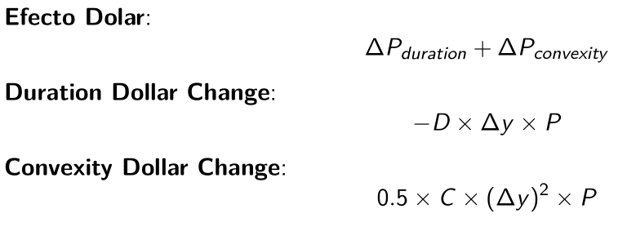

Cambio Duración Dolar |  | Cambio Convexidad Dolar
-6.76 |  | 0.28

4. Estime el cambio en el precio y el nuevo precio

Cambio Precio |  | Nuevo Precio
-6.48 |  | $90.49

